Sheet1
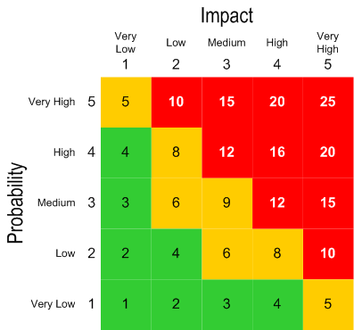
Unique ID | Category | Risk | Likelihood | Impact | Risk score | Risk management approach
1 | Scope and quality | Пад на серверите поради голем број на активни корисници | Low(2) | Medium(3) | 6 | Серверна скалабилност
2 | Skills | Комплексност на таксови | Medium(3) | Low(2) | 6 | Делење на таскот на поедноставни под таскови
3 | Skills | Непознавање на новите алатки или техники | High(4) | Medium(3) | 12 | Користење на попознати алтернативи
4 | Skills | Зависни таскови кои неможат да се извршат поради предходно неизвршени таскови | Low(2) | High(4) | 8 | Потрага за стручна помош за таскот кој го прави застојот
5 | Schedule | Остапки за рокот на извршување на цел проект | Low(2) | Very High(5) | 10 | Дупликатно извршување на задачите
6 | Scope and quality | Хакерски напади | Low(2) | High(4) | 8 | Енкрипција на податоците
7 | Resource | Загуба на клучни членови од тимот | Low(2) | Very High(5) | 10 | Поделба на незавршената работа на останатите членови
8 | Scope and quality | Откривање на дефект многу доцна во извршување проектот | Very Low(1) | High(4) | 4 | Резенција и прототипови

